Champs de l'étude
Champ de l'étude :
Pour les fonctionnaires relevant des employeurs hospitaliers : ensemble des personnes affiliées au régime de retraite des fonctionnaires territoriaux et hospitaliers, la CNRACL, et qui n’ont pas liquidé leurs droits à pension au 31 décembre 2020. En d’autres termes, le périmètre des fonctionnaires concerne toutes les personnes ayant fait l'objet d'au moins une déclaration de la part d'un employeur relevant de la fonction publique hospitalière (établissements hospitaliers, maisons de retraite, autres établissements de santé) durant leur carrière et n’ayant pas liquidé leurs droits à retraite. Ce périmètre comprend donc des personnes qui peuvent ne pas être en activité (en disponibilité par exemple).
Pour les contractuels relevant des employeurs hospitaliers : ensemble des personnes qui ont cotisé à l’Ircantec au cours de l’année 2020 en travaillant chez un employeur relevant de la fonction publique hospitalière, c’est-à-dire ayant fait l’objet d’une déclaration dans l’année 2020 quelles que soient la durée de leur activité et leurs conditions de travail (temps complet ou partiel, travail saisonnier ou à domicile...).
Les contractuels de la fonction publique hospitalière relevant de l’Ircantec ont une durée d’affiliation dans le régime réduite pour une bonne partie des personnes ayant acquis des droits. Ainsi, la durée moyenne de cotisation est inférieure à 10 années et près de 50 % des personnes partant à la retraite perçoivent un versement sous forme de capital unique (pour plus de détails, voir le Questions retraite et solidarité - Les études n°25). A l’inverse, les fonctionnaires hospitaliers ont des carrières relevant de la CNRACL qui concernent la majeure partie de leur carrière. La CNRACL constitue ainsi leur régime principal dans la très grande majorité des cas (pour plus de détails, voir le Questions retraite et solidarité - Les études n°5). Par conséquent, le périmètre retenu pour les contractuels est celui des individus qui ont acquis des droits au cours de l’année 2020 alors que le périmètre considéré pour les fonctionnaires est celui des individus qui disposent de droits dans le régime à la fin de l’année 2020.
Les employeurs : le nombre d’employeurs comptabilisés correspond à l’ensemble des employeurs actifs immatriculés à la CNRACL et / ou à l’Ircantec. A noter que certains établissements de santé sont parfois regroupés pour être rattachés à un même employeur. Par exemple, l’Assistance publique – Hôpitaux de Marseille (AP-HM) regroupe plusieurs hôpitaux mais n’est comptabilisée que pour un seul employeur, contrairement à l’Assistance publique – Hôpitaux de Paris (AP-HP) qui dénombre près d’une quarantaine d’établissements différents, dont chacun est identifié comme un employeur à part entière au regard des deux régimes de retraite.

Pyramide des ages fonctionnaire
Pyramide des âges des fonctionnaires en 2021

Répartition par âge des fonctionnaires
âge | Hommes | Femmes | âge | Hommes | Femmes
15 | 0 | 0 | 15 | 0 | 0
16 | 0 | 0 | 16 | 0 | 0
17 | 0 | 0 | 17 | 0 | 0
18 | 0 | 1 | 18 | 0 | 1
19 | 0 | 7 | 19 | 0 | 7
20 | 19 | 99 | 20 | -19 | 99
21 | 99 | 652 | 21 | -99 | 652
22 | 250 | 1766 | 22 | -250 | 1766
23 | 525 | 3764 | 23 | -525 | 3764
24 | 914 | 6108 | 24 | -914 | 6108
25 | 1290 | 8279 | 25 | -1290 | 8279
26 | 1673 | 10136 | 26 | -1673 | 10136
27 | 2038 | 11158 | 27 | -2038 | 11158
28 | 2338 | 12501 | 28 | -2338 | 12501
29 | 2791 | 14645 | 29 | -2791 | 14645
30 | 3052 | 16635 | 30 | -3052 | 16635
31 | 3342 | 18231 | 31 | -3342 | 18231
32 | 3907 | 20265 | 32 | -3907 | 20265
33 | 4013 | 21302 | 33 | -4013 | 21302
34 | 4309 | 22045 | 34 | -4309 | 22045
35 | 4294 | 22710 | 35 | -4294 | 22710
36 | 4376 | 23094 | 36 | -4376 | 23094
37 | 4342 | 22672 | 37 | -4342 | 22672
38 | 4394 | 22720 | 38 | -4394 | 22720
39 | 4879 | 24828 | 39 | -4879 | 24828
40 | 4989 | 24959 | 40 | -4989 | 24959
41 | 4894 | 24844 | 41 | -4894 | 24844
42 | 4809 | 23596 | 42 | -4809 | 23596
43 | 4754 | 22491 | 43 | -4754 | 22491
44 | 4943 | 22063 | 44 | -4943 | 22063
45 | 4752 | 21273 | 45 | -4752 | 21273
46 | 5042 | 21907 | 46 | -5042 | 21907
47 | 5646 | 23159 | 47 | -5646 | 23159
48 | 5939 | 24850 | 48 | -5939 | 24850
49 | 5950 | 25696 | 49 | -5950 | 25696
50 | 6001 | 25599 | 50 | -6001 | 25599
51 | 5611 | 24549 | 51 | -5611 | 24549
52 | 5653 | 24253 | 52 | -5653 | 24253
53 | 5538 | 23581 | 53 | -5538 | 23581
54 | 5488 | 22925 | 54 | -5488 | 22925
55 | 5711 | 23352 | 55 | -5711 | 23352
56 | 5663 | 22811 | 56 | -5663 | 22811
57 | 5327 | 20930 | 57 | -5327 | 20930
58 | 5288 | 18685 | 58 | -5288 | 18685
59 | 4786 | 16586 | 59 | -4786 | 16586
60 | 3854 | 14130 | 60 | -3854 | 14130
61 | 2920 | 11090 | 61 | -2920 | 11090
62 | 1631 | 4898 | 62 | -1631 | 4898
63 | 1005 | 2760 | 63 | -1005 | 2760
64 | 633 | 1554 | 64 | -633 | 1554
65 | 413 | 814 | 65 | -413 | 814
66 | 234 | 540 | 66 | -234 | 540
67 | 38 | 106 | 67 | -38 | 106
68 | 18 | 37 | 68 | -18 | 37
69 | 2 | 19 | 69 | -2 | 19

Pyramide des ages contractuels
Pyramide des âges des cotisants des contractuels en 2021

âge | Hommes | Femmes | âge | Hommes | Femmes | Cette pyramide concerne les cotisants de 15 à 69 ans et non la totalité des cotisants
15 |  | 1 | 15 | 0 | 1
16 | 21 | 37 | 16 | -21 | 28
Répartition par âge des contractuels
17 | 88 | 245 | 17 | -88 | 170
18 | 1444 | 3848 | 18 | -1444 | 3526
19 | 3052 | 9494 | 19 | -3052 | 8332
20 | 4113 | 13505 | 20 | -4113 | 10571
21 | 5702 | 18474 | 21 | -5702 | 15178
22 | 7019 | 23229 | 22 | -7019 | 21572
23 | 7512 | 25450 | 23 | -7512 | 24417
24 | 7703 | 24926 | 24 | -7703 | 24260
25 | 7532 | 22596 | 25 | -7532 | 21288
26 | 7264 | 20329 | 26 | -7264 | 19240
27 | 6746 | 18048 | 27 | -6746 | 17889
28 | 6527 | 16357 | 28 | -6527 | 16291
29 | 6471 | 15165 | 29 | -6471 | 14640
30 | 5929 | 14158 | 30 | -5929 | 13410
31 | 5604 | 13322 | 31 | -5604 | 12574
32 | 5210 | 12527 | 32 | -5210 | 11548
33 | 4816 | 11943 | 33 | -4816 | 10814
34 | 4359 | 11328 | 34 | -4359 | 9696
35 | 3991 | 10900 | 35 | -3991 | 9101
36 | 3652 | 9916 | 36 | -3652 | 8407
37 | 3238 | 9493 | 37 | -3238 | 8506
38 | 3086 | 8732 | 38 | -3086 | 8141
39 | 3117 | 9006 | 39 | -3117 | 7755
40 | 2999 | 8534 | 40 | -2999 | 7233
41 | 2999 | 8343 | 41 | -2999 | 6757
42 | 2784 | 7677 | 42 | -2784 | 6556
43 | 2673 | 7355 | 43 | -2673 | 6405
44 | 2626 | 6998 | 44 | -2626 | 6237
45 | 2467 | 6830 | 45 | -2467 | 6406
46 | 2532 | 6823 | 46 | -2532 | 6409
47 | 2429 | 6806 | 47 | -2429 | 6288
48 | 2437 | 6834 | 48 | -2437 | 6113
49 | 2390 | 6697 | 49 | -2390 | 5753
50 | 2406 | 6554 | 50 | -2406 | 5380
51 | 2386 | 6155 | 51 | -2386 | 5280
52 | 2183 | 5721 | 52 | -2183 | 4903
53 | 2256 | 5496 | 53 | -2256 | 4904
54 | 2143 | 5145 | 54 | -2143 | 4606
55 | 2216 | 5112 | 55 | -2216 | 4617
56 | 2281 | 4737 | 56 | -2281 | 4307
57 | 2311 | 4806 | 57 | -2311 | 3947
58 | 2289 | 4476 | 58 | -2289 | 3916
59 | 2218 | 4130 | 59 | -2218 | 3749
60 | 2184 | 3975 | 60 | -2184 | 3567
61 | 2137 | 3809 | 61 | -2137 | 3247
62 | 2057 | 3679 | 62 | -2057 | 3059
63 | 1940 | 2697 | 63 | -1940 | 2122
64 | 1834 | 2370 | 64 | -1834 | 1778
65 | 1546 | 1937 | 65 | -1546 | 1361
66 | 1399 | 1490 | 66 | -1399 | 946
67 | 1219 | 1131 | 67 | -1219 | 647
68 | 949 | 730 | 68 | -949 | 452
69 | 852 | 557 | 69 | -852 | 293

Poids des actifs
Poids des personnels hospitaliers par rapport à la population régionale 2021
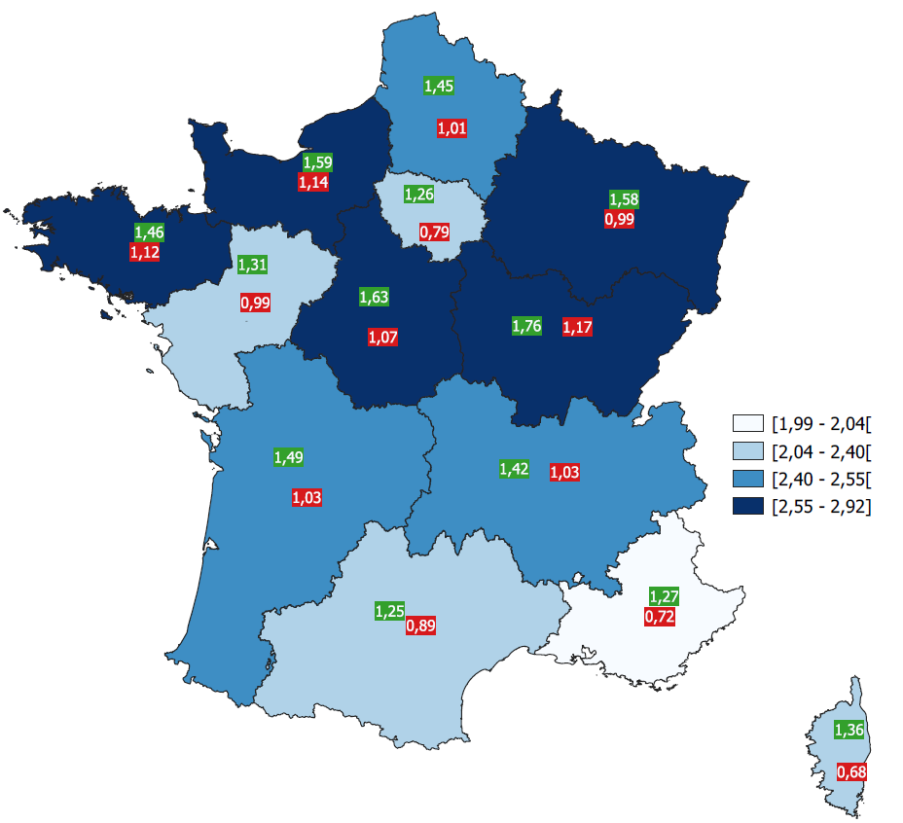
Region | CNRACL | Ircantec | total
Auvergne-Rhône-Alpes | 1.42% | 1.03% | 2.45%
Bourgogne-Franche-Comté | 1.76% | 1.17% | 2.92%
Bretagne | 1.46% | 1.12% | 2.59%
Centre-Val-de-Loire | 1.63% | 1.07% | 2.70%
Corse | 1.36% | 0.68% | 2.04%
Grand Est | 1.58% | 0.99% | 2.58%
Hauts-de-France | 1.45% | 1.01% | 2.46%
Île-de-France | 1.26% | 0.79% | 2.04%
Normandie | 1.59% | 1.14% | 2.73%
Nouvelle Aquitaine | 1.49% | 1.03% | 2.52%
Occitanie | 1.25% | 0.89% | 2.14%
Pays de la Loire | 1.31% | 0.99% | 2.30%
Provence-Alpes-Côte d'Azur | 1.27% | 0.72% | 1.99%
D.R.O.M et C.O.M | 1.13% | 1.33% | 2.46%

Evolution du nb d'employeurs
Évolution du nombre d’employeurs hospitaliers

 |  | 2004 | 2005 | 2006 | 2007 | 2008 | 2009 | 2010 | 2011 | 2012 | 2013 | 2014 | 2015 | 2016 | 2017 | 2018 | 2019 | 2020 | 2021
 | Employeurs CNRACL | 2518 | 2496 | 2487 | 2479 | 2466 | 2461 | 2452 | 2439 | 2417 | 2398 | 2371 | 2317 | 2279 | 2262 | 2238 | 2203 | 2184 | 2162
 | Employeurs Ircantec | 2578 | 2577 | 2565 | 2549 | 2541 | 2532 | 2514 | 2519 | 2482 | 2453 | 2425 | 2396 | 2360 | 2340 | 2326 | 2306 | 2282 | 2271

nb employeurs pour 100 000 hbts
Nombre d’employeurs hospitaliers pour 100 000 habitants en 2021
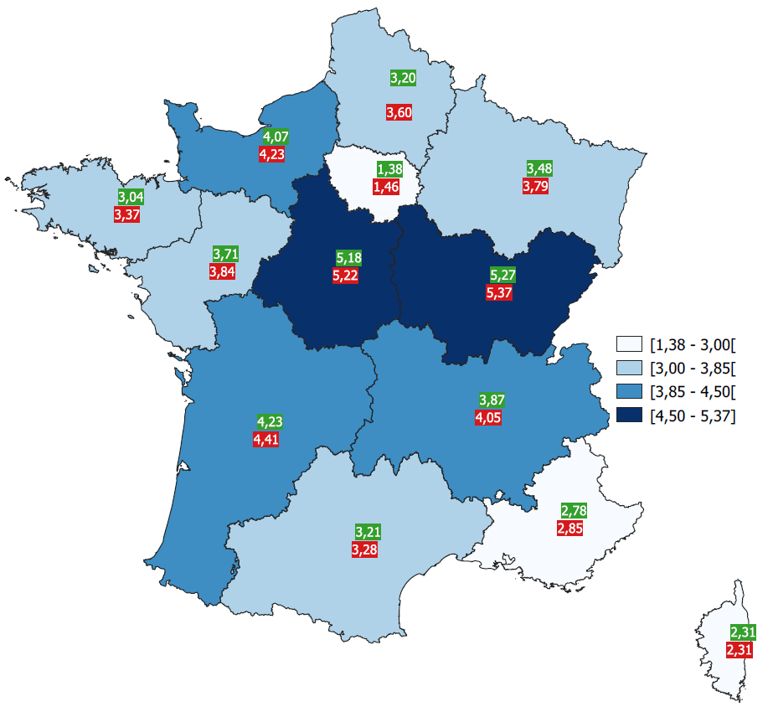
Région | CNRACL | Ircantec
Auvergne-Rhône-Alpes | 3.87 | 4.05
Bourgogne-Franche-Comté | 5.27 | 5.37
Bretagne | 3.04 | 3.37
Centre-Val-de-Loire | 5.18 | 5.22
Corse | 2.31 | 2.31
Grand Est | 3.48 | 3.79
Hauts-de-France | 3.20 | 3.60
Île-de-France | 1.38 | 1.46
Normandie | 4.07 | 4.23
Nouvelle Aquitaine | 4.23 | 4.41
Occitanie | 3.21 | 3.28
Pays de la Loire | 3.71 | 3.84
Provence-Alpes-Côte d'Azur | 2.78 | 2.85
D.R.O.M et C.O.M | 1.51 | 1.47

